表紙・目次・版暦
DRM-DB PF化
API(v10.0)定義書

第6.00版
2026年 3月
（一財）日本デジタル道路地図協会

＜ 目次 ＞ |  |  |  |  |  |  |  | ＜ 目次 ＞

 | No. | 概要 |  |  |  | シート名 | 画面 |  | No. |  | 概要 |  |  | シート名 | 画面

 | 0 | APIおよび地図サイト利用のための認証を行い、認証キーを1つ取得する（有効期間：12時間）。 |  |  |  | API0 | ○ |  | 23-3 |  | 指定したノードのP-IDから、当該ノードに接続するリンクのP-IDと対向ノードのP-IDをすべて取得する。 |  |  | API23-3

 | 1 | 指定した地点から最も近いノードを1件取得する。 |  |  |  | API1 |  |  | 24 |  | 指定した複数のリンクのP-IDに該当するリンクをすべて取得する（API9のルート検索結果のP-IDリストを入力とする前提）。 |  |  | API24 | ○

 | 2 | 指定した地点から最も近いリンクを1件取得する。リンクまでの距離、起点ノード、および路線起点からの距離も取得する。 |  |  |  | API2 | ○ |  | 25 |  | 指定した線の始点および終点の住所を2件取得する。 |  |  | API25 | ○

 | 3 | 指定したリンクのP-IDまたはリンク番号に接続するすべてのリンクを取得する。 |  |  |  | API3 |  |  | ベクトル 配信 |  | DRM-PFが配信しているベクトルタイルにアクセスする。 |  |  | ベクトルタイル配信

 | 4-1 | 指定した範囲（矩形または円）内にあるリンクをすべて取得する。 |  |  |  | API4-1 |  |  | ラスター 配信 |  | DRM-PFが配信しているラスタータイルにアクセスする。 |  |  | ラスタータイル配信

 | 4-2 | 指定した範囲（矩形または円）内にあるリンク内属性をすべて取得する。 |  |  |  | API4-2

 | 5 | 指定した地点から最も近いリンクの距離程（距離標に基づく線形位置参照情報）を取得する（距離標を持つ路線に限る）。 |  |  |  | API5

 | 6-1 | 指定した路線番号と距離程を基に、ゼロキロポストからの線形位置参照情報を一般座標に変換して取得する（距離標を持つ路線に限る）。 |  |  |  | API6-1 | ○

 | 6-2 | 指定したリンクのP-IDまたはリンク番号と、起点ノードからの距離を基にした線形位置参照情報を一般座標に変換して取得する。 |  |  |  | API6-2 | ○

 | 6-3 | 指定した路線番号と距離標値を基に、線形位置参照情報を取得する（距離標を持つ路線に限る）。 |  |  |  | API6-3 | ○

 | 8 | 指定した範囲（矩形または円）内にある構造物（キロポスト、トンネルなど）をすべて取得する。 |  |  |  | API8

 | 9 | 指定した任意の2地点間でリンク長の合計が最短となるルートを検索してリンクをすべて取得する。 |  |  |  | API9 | ○

 | 10-1 | 指定した範囲（矩形または円）内にあるリンクをすべて集計する。 |  |  |  | API10-1

 | 10-2 | 指定した範囲（矩形または円）内にあるノードをすべて集計する。 |  |  |  | API10-2

 | 11-1 | 指定した範囲（ポリゴン）内にあるノードおよびリンクのP-IDをすべて取得する。 |  |  |  | API11-1 | ○

 | 12 | 指定した複数のP-IDに該当するノードおよびリンクをすべて取得する。 |  |  |  | API12 | ○

 | 13 | 指定した範囲（円）内にあるノードおよびリンクをすべて取得する。 |  |  |  | API13 | ○

 | 16 | 【無償版】指定した地点から最も近いリンクを1件取得する（取得値：P-ID、リンクまでの距離、起点ノード、路線起点からの距離のみ）。 |  |  |  | API16

 | 17 | 【無償版】指定した地点から最も近いノードを1件取得する（取得値：P-ID、ノードまでの距離のみ）。 |  |  |  | API17

 | 18 | 指定した線から生成したバッファ範囲内にあるリンクをすべて取得する。 |  |  |  | API18

 | 21-1 | 指定した範囲（ポリゴン）内にあるリンクをすべて取得する（対象：全道路リンクのみ）。 |  |  |  | API21-1 | ○

 | 23-1 | 指定した2つのノードのP-IDから、両端を構成するリンクのP-IDを1件取得する。 |  |  |  | API23-1

 | 23-2 | 指定したリンクのP-IDから、両端のノードのP-IDを2件取得する。 |  |  |  | API23-2

 | ※「画面」列に「○」があるAPIは有償版サイト「DRM-PF APIメニュー」実装済み

＜ 改版履歴 ＞ |  |  |  |  |  |  |  | ＜ 改版履歴 ＞

 | 日付 |  | 版数 | 改版内容 | 備考 |  |  |  |  | 日付 |  | 版数 | 改版内容 | 備考

 | 2022/01/13 |  | 1.0 | フェーズ4用に「表紙・目次・版暦」～「API6-3（①）」シートまで修正 |  |  |  |  |  | 2023/12/28 |  | 3.01 | ・【ベクトルタイル配信】シート 「その他」の「３．」。最新の版番号以外の版を取得する方法を追加

 | 2022/03/23 |  | 1.1 | フェーズ4バルク処理追加

 | 2022/09/06 |  | 1.2 | フェーズ5対応 |  |  |  |  |  | 2023/12/28 |  | 3.01 | 【ラスタータイル配信】シート ・各タイルデータのズームレベルを見直し ・国交省道路基準点、DRM距離標（高速道路）、DRM距離標（一般国道）の各タイルの新規配信を追加

 | 2022/09/15 |  | 1.3 | 概要の「shrink_ratio」値を0→1 API11-3の「shrink_ratio」未指定時を0→1 API11-3の「polygon_buffer」未指定時を0→1

 |  |  |  |  |  |  |  |  |  | 2024/01/30 |  | 3.02 | ・v7.0→v8.0に修正 ・API12を前方一致検索用に修正 ・API9のパラメータを追加修正 ・API18,22-3,22-4を追加 ・23-1,23-2,23-3を追加 ・レスポンス(GeoJSON)に属性追加 API1,API2,API3,API4-1,API4-2,API5, API6-1,API6-2,API6-3,API8,API9, API11-1,API11-2,API11-3,API12, API13,API14,API21-1,API21-2,API21-3 ・「概要」シートのシステムパラメーターに relating_buffer、relating_match_percentageを追加 ・API18の概要に記載の「全道路xx03版」限定の文言を削除。道路区分のパラメーター追加 ・【概要】シートのシステムパラメーターに'search_type'を追加

 | 2023/02/9 |  | 1.4 | フェーズ6対応 API12、API13追加
 | 2023/02/15 |  | 1.5 | API12で返却する、取得できなかったP-IDをノードとリンクに分けていたが統一

 | 2023/03/02 |  | 1.6 | API0のリクエストパラメーターにタイル認証追加 API0の返却ステータスに"権限なし"追加 API0の認証キーの型変更 API0のレスポンスパラメーター追加 全APIの1行目にAPINo.追加 API0以外のHTTPステータス"403"追加

 | 2023/03/09 |  | 1.7 | v5.0→v6.0に修正 API14追加

 | 2023/03/17 |  | 1.8 | 表紙の修正
 | 2023/03/28 |  | 1.9 | 属性項目の追記

 | 2023/04/05 |  | 1.91 | API13のトレランス備考欄修正 |  |  |  |  |  | 2024/02/09 |  | 3.03 | ・「API15-1」、「API15-2」、「API15-3」シートのAPI Noに誤りがあったため修正 15010→15011、15020→15021、15030→15031

 | 2023/09/01 |  | 1.92 | v6.0→v7.0に修正 ユーザ → ユーザーに修正 サーバ → サーバーに修正 パラメータ → パラメーターに修正 API2bulk,API6-1bulk,API6-2bulk,API6-3bulkを バルク処理登録に修正（目次も修正）

 |  |  |  |  |  |  |  |  |  | 2024/3/1 |  | 3.04 | 「API6-1（仕様③対応）」に補足を追加

 |  |  |  |  |  |  |  |  |  | 2024/4/1 |  | 3.05 | 「概要」に「シングルサインオン機能」の説明を追記 「【シングルサインオン機能】」シートを追加

 | 2023/09/01 |  | 1.93 | 文言統一

 | 2023/09/19 |  | 1.94 | API追加 バルク処理(API15-1,API15-2,API15-3) ゾーン30機能(API121-1,API21-2,API21-3) 一般利用者からの情報提供窓口(API22-2) |  |  |  |  |  | 2024/5/20 |  | 4.0 | v8.0→v9.0に修正 API4-2の返却属性にP-ID追加 API22-3、22-4の問合せキー型をstringに変更 API9のシート下部に補足追加

 | 2023/9/27 |  | 2.00 | 概要に【API0（認証）について】、および 【DRM-DBと、APIのアクセスパスについて】追加 バルク処理の件数制限解除の旨、追記 ベクトルタイル配信を追加 ラスタータイル配信を追加 |  |  |  |  |  | 2024/5/28 |  | 4.01 | 「表紙・目次・版暦」の＜目次＞に画面列を追加

 | 2023/10/05 |  | 2.01 | 【バルク処理のカラム指定】シート追加 バルク処理登録シート(全4種)の備考等修正

＜ 改版履歴 ＞ |  |  |  |  |  |  |  | ＜ 改版履歴 ＞

 | 日付 |  | 版数 | 改版内容 | 備考 |  |  |  |  | 日付 |  | 版数 | 改版内容 | 備考

 | 2024/6/5 |  | 4.02 | ・リクエストパラメーター(file_header_line_num,file_header_col_line_idx)の備考を修正 ・「バルク処理のCSVファイル作成時の注意点」の説明を追記 以下シートが修正対象 「API2-bulk」「API6-1-bulk」「API6-2-bulk」「API6-3-bulk」 ・「CSVの補足」シートを追加 ・「【シングルサインオン機能】」シート パラメータ → パラメーターに修正 |  |  |  |  |  | 2024/10/8 |  | 4.13 | ・API12のリクエストパラメーターに「search_with_history：履歴込みで検索」を追加、[P-IDの指定による取得データ例]を修正。 ・API2とAPI3のレスポンスデータに4項目追加。 ・API12とAPI13の軽微な誤字を修正。 ・API16を追加。 ・【APIバージョン対応表】に「GetNearestLink」を追加。

 |  |  |  |  |  |  |  |  |  | 2024/10/9 |  | 4.14 | 概要シートにURLのバージョン指定方法を追記。

 | 2024/6/11 |  | 4.03 | ・API15-1の参照対象ステータスを修正 "2：処理完了"→"2：処理完了（全て正常）" "4：処理完了（一部エラー）"追加 |  |  |  |  |  | 2024/10/9 |  | 4.15 | 【API16】シートを修正 目次にAPI16を追加

 |  |  |  |  |  |  |  |  |  | 2024/10/10 |  | 4.16 | ・API12のリクエストパラメーター名称を「search_with_history：履歴込みで検索」から「history_omission：履歴省略」に変更 ・上記により[P-IDの指定による取得データ例]を修正
 | 2024/6/12 |  | 4.04 | ・リクエスト座標参照系,レスポンス座標参照系の備考の内容を統一 API1,API2（仕様④対応）, API2-bulk(バルク処理登録),API3,API4-1, API4-2,API6-1-bulk(バルク処理登録), API6-2-buik(バルク処理登録), API6-3-bulk(バルク処理登録),API8,API9, API10-1,API10-2,API11-1,API11-2,API11-3, API12,API13,API21-1,API21-2

 |  |  |  |  |  |  |  |  |  | 2024/10/28 |  | 4.17 | 【APIバージョン対応表】 3609対応表を追加

 |  |  |  |  |  |  |  |  |  | 2024/11/5 |  | 4.18 | API2とAPI3のレスポンスデータのうち、リンクの方向に関する属性にコード値の説明を追加。

 | 2024/6/13 |  | 4.05 | 【ベクトルタイル配信】の「R06.3.31利用停止予定」を「R06.3.31利用停止」に修正 |  |  |  |  |  | 2024/11/13 |  | 4.19 | API12の誤記を修正。 （履歴込みで検索→履歴省略）

 | 2024/6/25 |  | 4.06 | 【概要】の"特記"項に「URL指定でのAPI呼出しについて」の記載を追記 |  |  |  |  |  | 2024-12-02 |  | 4.20 | ルート検索API用画面を作成したため 表紙のAPI9画面欄に〇追加

 | 2024/7/12 |  | 4.07 | ・レスポンスデータにパーマネントIDリストを追加 API9
 |  |  |  |  |  |  |  |  |  | 2024/12/2 |  | 4.20 （続き） | APIバージョン対応表の3603以降に、リンクの向き及び距離標有無の属性追加を記載

 | 2024/7/16 |  | 4.08 | 【APIバージョン対応表】シートを追加 |  |  |  |  |  | 2024/12/9 |  | 4.21 | ・API2とAPI3のレスポンスデータ「DRM距離標の有無」「国交省道路基準点の有無」の説明を修正

 | 2024/7/30 |  | 4.09 | 【空間検索】シートの誤記訂正 spaitial → spatial

 | 2024/8/23 |  | 4.10 | ・API2とAPI3のレスポンスデータ「交通規制情報_規制速度コード」の説明を修正。 ・【フィルター条件(OGC)】【ソート条件(OGC)】【集計処理】各シートに現在使われていない属性名が例示されていたため修正。 ・バルク処理のリクエストサイズがWAFにより制限される注意を追記。 |  |  |  |  |  | 2024/12/20 |  | 4.22 | 【フィルター条件(OGC)】に属性名指定の注意書きを追加

 |  |  |  |  |  |  |  |  |  | 2024/12/24 |  | 4.23 | ・API17を追加 （目次、APIバージョン対応表にも追加）

 |  |  |  |  |  |  |  |  |  | 2025/1/21 |  | 4.24 | ・API16のリクエストパラメーターに 「検索基準パーマネントID」を追加 ・APIバージョン対応表に3512版の利用期限を追記、API16,API17の備考を追記

 | 2024/9/1 |  | 4.11 | 【APIバージョン対応表】シートを修正

 | 2024/9/20 |  | 4.12 | 【APIバージョン対応表】シートを修正

＜ 改版履歴 ＞ |  |  |  |  |  |  |  | ＜ 改版履歴 ＞

 | 日付 |  | 版数 | 改版内容 | 備考 |  |  |  |  | 日付 |  | 版数 | 改版内容 | 備考
...

概要
【本資料の目的】
 | ①クライアントからHTTP(S)プロトコルを用いて、DRM-DB PFのサーバーが保持するデータ等をAPIを通じて取得する。
 | ②クライアントからHTTP(S)プロトコルを用いて、DRM-DB PFのAPIを通じ、DRM-DBのAPIを介して履歴管理支援システムへの登録をする。
 | その際のクライアントとDRM-DB PFのAPIとの通信インターフェースを定義する。

①通信イメージ
HTTP(S)リクエスト
クライアント
DRM-DB PF
サーバー
DRM-DB PF API

HTTP(S)レスポンス
（JSON）

②通信イメージ
HTTP(S)リクエスト
クライアント
DRM-DB PF
Webサーバー
DRM-DB PF API
HTTP(S)リクエスト
DRM-DX
履歴管理支援システム
DRM-DX
API

HTTP(S)レスポンス
（JSON）
HTTP(S)レスポンス
（JSON）

【システムパラメーター】
 | 本資料のリクエストパラメーターにおいて、パラメーター指定が無い場合の初期値。

 |  | パラメーター名 | 値 | 単位 | 備考
 |  | tolerance | 100 | m | トレランス(指定地点を中心とする空間検索"円"の半径)
 |  | max_links_count | 100 | 件 | 取得するリンクの最大数
...
 |  | 返却情報（一部抜粋）

【API0（認証）について】
 | ・認証は、認証成功後12時間の有効期限を設けている。
 | そのため、認証成功後は他のAPIを実行する度に認証をする必要はない。
クライアント
DRM-DB PF
サーバー

API0（認証）実行

認証成功

API1実行

データ返却

API2実行

データ返却
12時間経過

API1実行

認証失敗

API0（認証）実行

認証成功

API1実行

データ返却
Ｅ
Ｅ

【DRM-DBと、APIのアクセスパスについて】
 | ・本APIでデータ取得する「DRM-DB」について説明。
 | ・本APIでは、「DRM-DB」からデータを取得する。
 | ・DRM-DBは、四半期ごとにデータを更新しており、「版番号」で各データを識別して管理している。 |  |  |  |  | ▶DRM-PF「DB版名（例：3503版）」確認方法
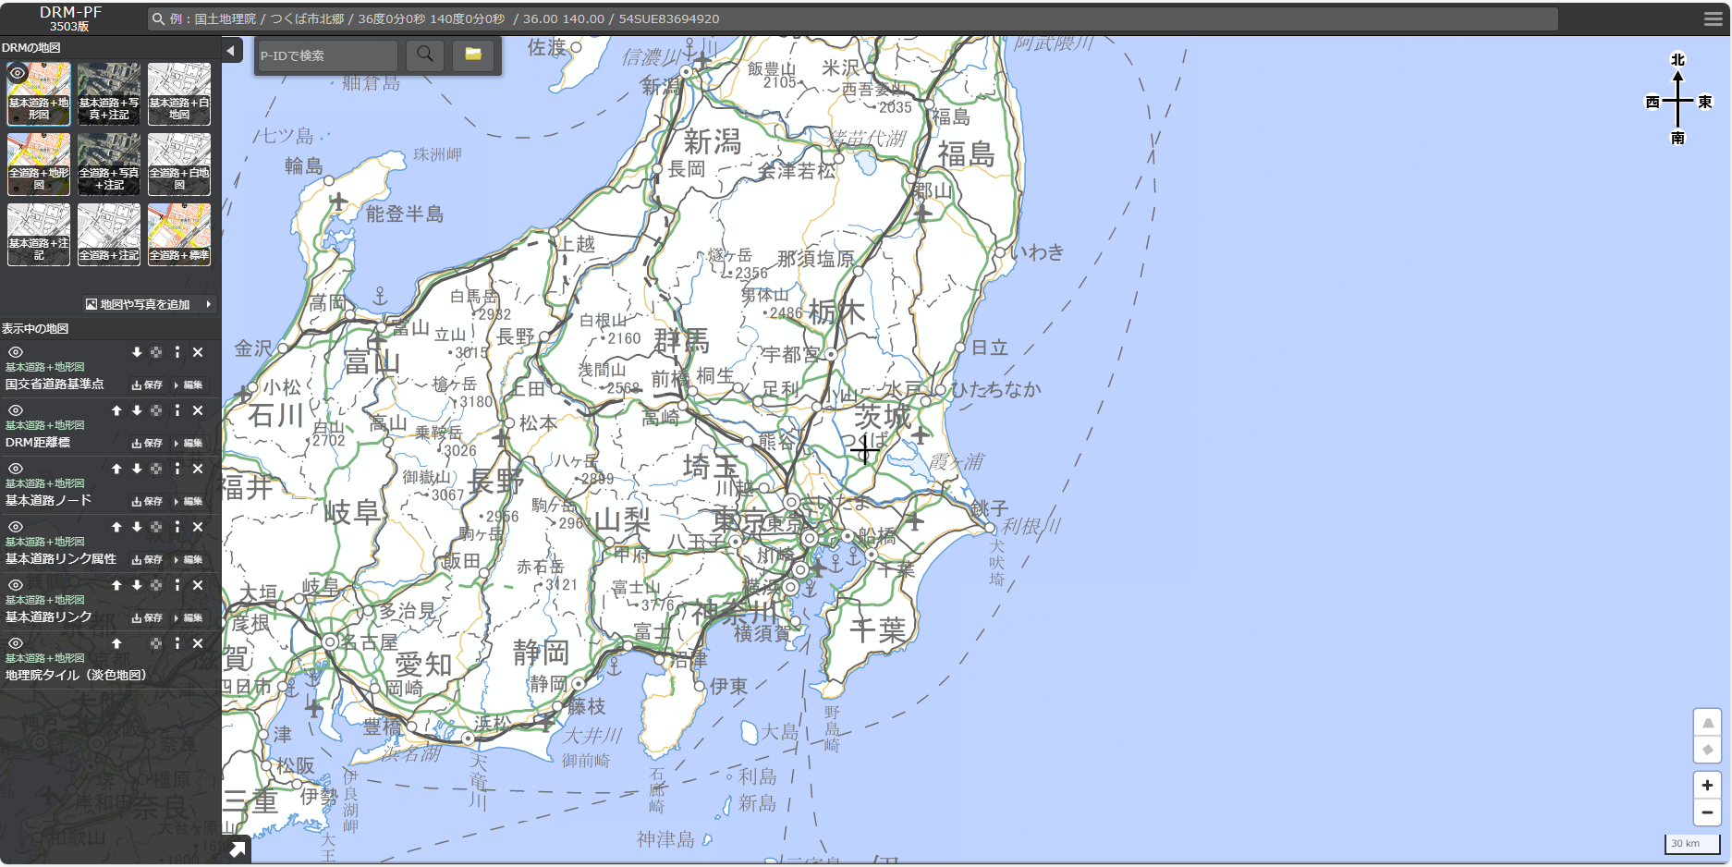
 | ・版番号の命名（ナンバリング）規則は、次のとおり。
 | 令和5年3月版→3503版、同年6月版→3506版、同年9月版→3509版、・・・。

 | ・本APIのアクセスパスについて説明。
 | ・本APIを利用するためのルートパス（エンドポイント）は、次のとおり。
...
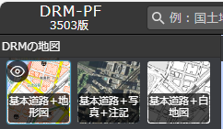
...

APIバージョン対応表
...
版番号 | APIグループ名 | メソッド
 |  |  | v6.0
 |  | GetConnectedLinks | 〇
 |  | SearchLinks | 〇
 |  | SearchLinkAttrs | 〇
 | Node | GetNearestNode | 〇
 | Reference | GetLinearReference | 〇
 |  | GetLinearReferenceCoordinate1 | 〇
 |  | GetLinearReferenceCoordinate2 | 〇
 |  | GetLinearReferenceCoordinateByDistanceMarker | 〇
 | Route | GetRoutePointToPoint | 〇
 | State | Authentication | 〇
2024/9末日まで利用可能。以降使用不可となります。
3506 | Aggregate | GetRoadInfoFromLink
 |  | GetRoadInfoFromNode
 | Basic | GetItemsByPID
 |  | GetItemsByCoordinate
 | Consolidate | GetNodeAndLinkPIDFromPolygon
 | Coordinate | GetStructuresCoordinates
 | Link | GetNearestLink
 |  | GetConnectedLinks
 |  | SearchLinks
 |  | SearchLinkAttrs
 | Node | GetNearestNode
 | Reference | GetLinearReference
 |  | GetLinearReferenceCoordinate1
 |  | GetLinearReferenceCoordinate2
 |  | GetLinearReferenceCoordinateByDistanceMarker
 | Route | GetRoutePointToPoint
 | State | Authentication
 | Zone30 | GetZone30InnerGeom
2024/11末日まで利用可能。以降使用不可となります。
3509 | Aggregate | GetRoadInfoFromLink
 |  | GetRoadInfoFromNode
 | Basic | GetItemsByPID
 |  | GetItemsByCoordinate
 | Consolidate | GetNodeAndLinkPIDFromPolygon
 | Coordinate | GetStructuresCoordinates
 | Link | GetNearestLink
 |  | GetConnectedLinks
 |  | SearchLinks
 |  | SearchLinkAttrs
 |  | GetRelatingLinks
 | Node | GetNearestNode
 |  | GetLinkByNodePID
 |  | GetNodeByLinkPID
 |  | GetLinkNodeByNodePID
 | Reference | GetLinearReference
 |  | GetLinearReferenceCoordinate1
 |  | GetLinearReferenceCoordinate2
 |  | GetLinearReferenceCoordinateByDistanceMarker
 | Route | GetRoutePointToPoint
 | State | Authentication
 | Zone30 | GetZone30InnerGeom
2025/2/20まで利用可能。以降使用不可となります。
3512 | Aggregate | GetRoadInfoFromLink
 |  | GetRoadInfoFromNode
 | Basic | GetItemsByPID
 |  | GetItemsByCoordinate
 | Consolidate | GetNodeAndLinkPIDFromPolygon
 | Coordinate | GetStructuresCoordinates
 | Link | GetNearestLink
 |  | GetConnectedLinks
 |  | SearchLinks
 |  | SearchLinkAttrs
 |  | GetRelatingLinks
 | Node | GetNearestNode
 |  | GetLinkByNodePID
 |  | GetNodeByLinkPID
 |  | GetLinkNodeByNodePID
 | Reference | GetLinearReference
 |  | GetLinearReferenceCoordinate1
 |  | GetLinearReferenceCoordinate2
 |  | GetLinearReferenceCoordinateByDistanceMarker
 | Route | GetRoutePointToPoint
 | State | Authentication
 | Zone30 | GetZone30InnerGeom
3603 | Address | GetAddress
 | Aggregate | GetRoadInfoFromLink
 |  | GetRoadInfoFromNode
 | Basic | GetItemsByPID
 |  | GetItemsByCoordinate
 | Consolidate | GetNodeAndLinkPIDFromPolygon
 | Coordinate | GetStructuresCoordinates
 | Link | GetNearestLink
 |  | GetNearestLinkPID
 |  | GetConnectedLinks
...

線形参照APIのデータ参照
線形参照以外のAPI
線形参照のAPI

※API2及びAPI2バルクに於いては「距離標種類」の指定がある場合は線形参照のAPI、指定がない場合は線形参照以外のAPIの動きとなる

3503用
Web API
3506用
Web API
3509用
Web API
3512用
Web API
3603用
Web API

3503 DB
(線形参照可)
3506 DB
(線形参照不可)
3509 DB
(線形参照不可)
3512 DB
(線形参照不可)
3603 DB
(線形参照可)

【フィルター条件(OGC)】
...
検索条件の記述例
例1）リンク番号が5239360001800039のデータを抽出
<Filter>
<PropertyIsEqualTo>
<ValueReference>"リンク番号"</ValueReference>
<Literal>5239360001800039</Literal>
</PropertyIsEqualTo>
</Filter>
例2）リンク番号が5239360001800039かつ管理者_管理者コードが5以上のデータを抽出
<Filter>
<And>
全角半角文字が混在する属性名を指定するときはダブルクォーテーション囲いをしてください。
<PropertyIsEqualTo>
<ValueReference>リンク番号</ValueReference>
<Literal>5239360001800039</Literal>
</PropertyIsEqualTo>
<PropertyIsGreaterThanOrEqualTo>
<ValueReference>"管理者_管理者コード"</ValueReference>
<Literal>5</Literal>
</PropertyIsGreaterThanOrEqualTo>
</And>
</Filter>
例3）リンク番号が5239360001800039より小さいまたは管理者_管理者コードに0を含むデータを抽出
<Filter>
<Or>
<PropertyIsLessThan>
<ValueReference>リンク番号</ValueReference>
...

【範囲指定】
【ノード検索】 |  |  |  |  |  |  |  | 【リンク検索】
 | 【矩形検索】 |  |  |  |  |  |  |  | 【矩形検索】

(point1_X, point1_Y)
(point1_X, point1_Y)
 |  |  |  |  |  | － | リンク |  |  |  |  |  |  | － | リンク
 |  |  |  |  |  | ● | ノード |  |  |  |  |  |  | ● | ノード

(point2_X, point2_Y)
(point2_X, point2_Y)

 |  |  |  | ● | 検索対象ノード |  |  |  |  |  |  |  | 検索対象リンク

 |  | 特記事項 |  |  |  |  |  |  |  | 特記事項
 |  |  | ・与えた２地点から矩形範囲を求め、重なるノードを検索対象とする |  |  |  |  |  |  |  | ・与えた２地点から矩形範囲を求め、重なるリンクを検索対象とする

 | 【円検索】 |  |  |  |  |  |  |  | 【円検索】

 |  |  |  |  |  | － | リンク |  |  |  |  |  |  | － | リンク
 |  |  |  |  |  | ● | ノード |  |  |  |  |  |  | ● | ノード

(point1_X, point1_Y)
トレランス
(point1_X, point1_Y)
トレランス

 |  |  |  | ● | 検索対象ノード |  |  |  |  |  |  |  | 検索対象リンク

 |  | 特記事項 |  |  |  |  |  |  |  | 特記事項
 |  |  | － |  |  |  |  |  |  |  | －

【コネクタ検索】 |  |  |  |  |  |  |  | 【距離標検索】
 | 【矩形検索】 |  |  |  |  |  |  |  | 【矩形検索】

(point1_X, point1_Y)
(point1_X, point1_Y)
 |  |  |  |  |  | － | リンク |  |  |  |  |  |  | － | リンク
 |  |  |  |  |  | ● | ノード |  |  |  |  |  |  | ● | ノード
 |  |  |  |  |  | △ | コネクタ |  |  |  |  |  |  | □ | 距離標

(point2_X, point2_Y)
(point2_X, point2_Y)

 |  |  |  | ▲ | 検索対象コネクタ |  |  |  |  |  |  | ■ | 検索対象距離標

 |  | 特記事項 |  |  |  |  |  |  |  | 特記事項
 |  |  | ・与えた２地点から矩形範囲を求め、重なるコネクタ を検索対象とする |  |  |  |  |  |  |  | ・与えた２地点から矩形範囲を求め、重なる距離標 を検索対象とする

 | 【円検索】 |  |  |  |  |  |  |  | 【円検索】

 |  |  |  |  |  | － | リンク |  |  |  |  |  |  | － | リンク
 |  |  |  |  |  | ● | ノード |  |  |  |  |  |  | ● | ノード
 |  |  |  |  |  | △ | コネクタ |  |  |  |  |  |  | □ | 距離標
(point1_X, point1_Y)
トレランス
(point1_X, point1_Y)
トレランス

 |  |  |  | ▲ | 検索対象コネクタ |  |  |  |  |  |  | ■ | 検索対象距離標

 |  | 特記事項 |  |  |  |  |  |  |  | 特記事項
 |  |  | － |  |  |  |  |  |  |  | －

【シングルサインオン機能】
■シングルサインオン機能の全体フローは次のとおり
【全体フロー】
他サイト
ベクトル地図サイト

ログイン画面
ベクトル地図サイトへアクセス
以下、3種類のアクセス方法がある。
・座標引き渡し
・geojson引き渡し
・P-ID引き渡し
※
アクセスする際に引き渡すパラメーターはそれぞれの詳細フロー参照

POSTリクエスト
認証（ログイン）OK
N

Y
以下のどの種類からのアクセスか判定（アクセスフラグ判定）
１．座標引き渡し
２．geojson引き渡し
３．P-ID引き渡し
その他：ベクトル地図サイトからのログイン
エラー画面

１2
その他

現状のログイン処理と同様
2
3

地図画面（他サイトで指定された座標を表示）
地図画面
（引き渡しされたgeojsonデータを表示）
地図画面
（引き渡しされたP-IDを使用してAPI12実行して画面表示）
地図画面

■座標引き渡しのフローは次のとおり
【詳細フロー】
他サイト
ベクトル地図サイト

認証処理
以下を指定してベクトル地図サイトへアクセス
・ID
・パスワード
・アクセスフラグ
・緯度
・経度
・ズームレベル

POSTリクエスト
認証（ログイン）OK
N

Y

地図画面（他サイトで指定された座標を表示）
エラー画面

 | ■POSTパラメーター
 | Name | 説明 | 備考
 | id | ユーザーID | ログイン（認証処理）に必要
 | password | パスワード | ログイン（認証処理）に必要
 | accessFlg | アクセスフラグ | 1固定
 | coordinates-x | 緯度（X）
 | coordinates-y | 経度（Y）
 | coordinates-rate | ズームレベル | 6～17で指定

■GeoJSON引き渡しのフローは次のとおり
【詳細フロー】
他サイト
ベクトル地図サイト

以下を指定してベクトル地図サイトへアクセス
・ID
・パスワード
・アクセスフラグ
・geojson
認証処理

POSTリクエスト
認証（ログイン）OK
N

Y

地図画面
（引き渡しされたgeojsonデータを表示）
エラー画面

 | ■POSTパラメーター
 | Name | 説明 | 備考
 |  | ユーザーID | ログイン（認証処理）に必要
 |  | パスワード | ログイン（認証処理）に必要
 |  | アクセスフラグ | 2固定
 |  | geojsonデータ | GeoJSON形式の文字列 ※フォーマットは下表参照 ※サンプルは最下段の「※GeoJSONサンプル」参照
...
 |  | 説明 | 型 | 必須 | 備考
...
 | ■GeoJSONフォーマット
 | _fillColor | フィーチャーの色情報（面） | 16進数 | - | 面の色情報 例："#FF0000" ※未指定は"FF0000"（赤塗りつぶし）
 | _fillOpacity | フィーチャーの透過率（面） | float | - | 面の透過率 0.00～1.00 例：0.15
 | name | フィーチャーの名称 | string | - | フィーチャーの名称を指定する
 | 属性名 | フィーチャーの属性名と属性値 | string | - | フィーチャーの属性名と属性値を指定する。 例）項目1：aaa
 | geometry | ジオメトリ情報 | object | 〇
 | type | ジオメトリのタイプ | string | 〇 | 以下のいずれかを指定 ・点の場合：Point ・線の場合：LineString ・面の場合：Polygon
 | coordinates[] | 座標情報 | double[] | 〇 | フィーチャーの座標情報

■P-ID引き渡しのフローは次のとおり
【詳細フロー】
他サイト
ベクトル地図サイト

以下を指定してベクトル地図サイトへアクセス
・ID
・パスワード
・アクセスフラグ
・P-ID
認証処理

POSTリクエスト
認証（ログイン）OK
N

Y

地図画面
（引き渡しされたP-IDを使用してAPI12実行して画面表示）
エラー画面

 | ■POSTパラメーター
 | Name | 説明 | 備考
 | id | ユーザーID | ログイン（認証処理）に必要
 |  | パスワード | ログイン（認証処理）に必要
 |  | アクセスフラグ | 2固定
 |  | P-ID | 複数指定可 複数の場合は、カンマ区切り
...

API5
...
レスポンスデータ | Name | 説明 | 型 | 必須 | 備考 | 形式 | 補足
 | type | Feature | string | － | "Feature"固定 | 〃 | 〃
 | geometry | ジオメトリ情報 | object | － | ジオメトリ情報 | 〃 | 〃
 | type | ジオメトリのタイプ | string | － | "LineString" または "MultiLineString" | 〃 | 〃
 | coordinates[] | 座標情報 | double[] | － | 対象リンクの図形を構成する座標情報 | 〃 | 〃
 | properties | 属性情報 | object | － | 属性情報 ※API3のレスポンスデータのリンク情報の属性と同じ構成 | 〃 | 〃

３
２
クリック位置
distance
node_distance
distance_from_starting_point
距離標
１
ノード
リンク
0kmp
1kmp
15kmp
16kmp
17kmp
18kmp
19kmp
20kmp
21kmp
26kmp
27kmp
クリック位置
node_distance
distance_from_starting_point
距離標
ノード
リンク
<node_distanceの求め方>
１．クリック位置から条件に合致するリンク上の近傍点(●)を求める。
２．リンク起点から１の点まで(←→)のジオメトリの論理的な長さ(m)がnode_distanceとなる
<distance_from_starting_pointの求め方>
１．距離標の点群(127号の場合はRosen属性が127のもの全て)を対応リンク上の近傍点配置する。に線ジオメトリにする(←→)
２．クリック位置から条件に合致するリンク上の近傍点(●)に対して、最も近い路線起点側距離標に対応するリンク上の近傍点(●)を求める。
３．２の近傍点に対応する距離標(●)の値に、距離標のリンク上の近傍点(●)からクリック位置からリンク上の近傍点(●)間のジオメトリ上の論理的な長さ(m)(←→)を加えたものが、distance_from_starting_point(←→)となる。
※課題：距離標位置と距離標値の条件によっては、次の距離標値を超えた値になる場合がある。
１
2
3
リンクの向きによっては、
node_distanceはこの長さになる。
distance
0kmp
1kmp
15kmp
16kmp
17kmp
18kmp
19kmp
20kmp
21kmp
26kmp
27kmp

API6-1
...
レスポンスデータ | Name | 説明 | 型 | 必須 | 備考 | 形式 | 補足
 | type | ジオメトリ情報 | string | － | "LineString" または "MultiLineString" | 〃 | 〃
 | coordinates[] | 位置情報 | double[] | － | 対象リンクの図形を構成する座標情報 | 〃 | 〃
 | properties | 属性情報 | object | － | 属性情報 ※API3のレスポンスデータのリンク情報の属性と同じ構成 | 〃 | 〃

補足 | 一部の路線、区間では取得できない距離程範囲が存在する。
 | 具体例：
 | ・路線種別：一般国道
 | ・路線番号：336
 | ・距離標：17418m～17454m

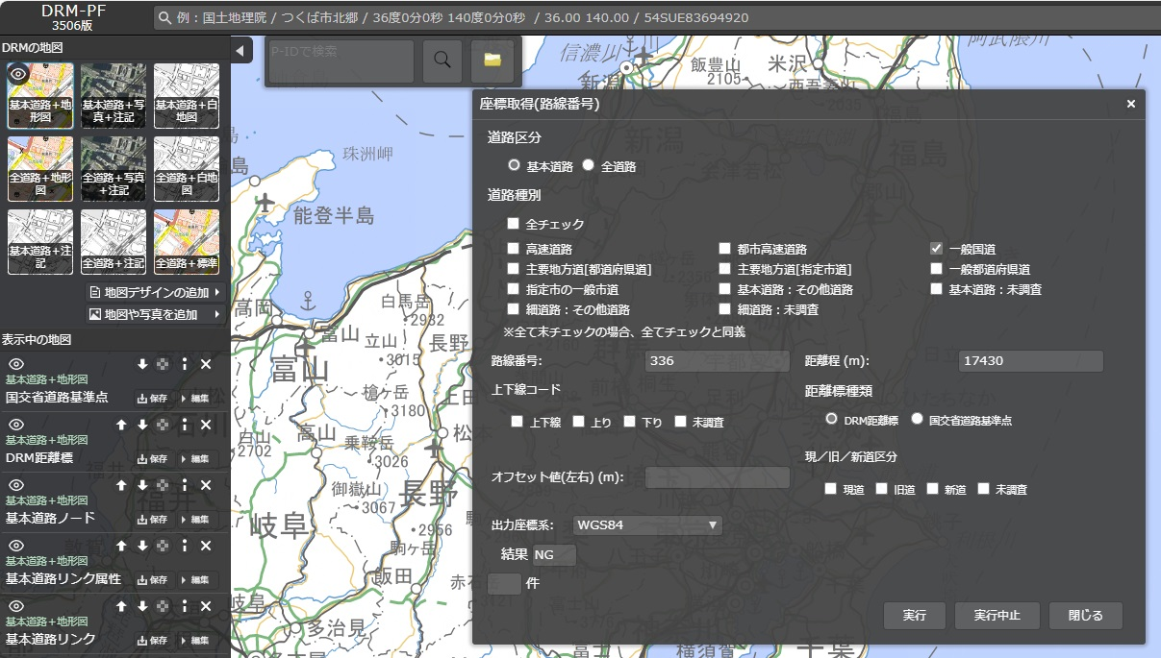

 | 原因はDRM距離標距離程と実際のリンク長のアンマッチである。
 | DRM距離標はキロポストの位置のほかに道路ノードに距離程情報を持たせている。（DRMでは「交差点距離標」と呼ぶ）
 | しかし、以下の図のようにDRM距離程から算出したリンク長が実際のリンク長より長い場合、超過した部分の距離程を本APIで指定すると取得NGになる。

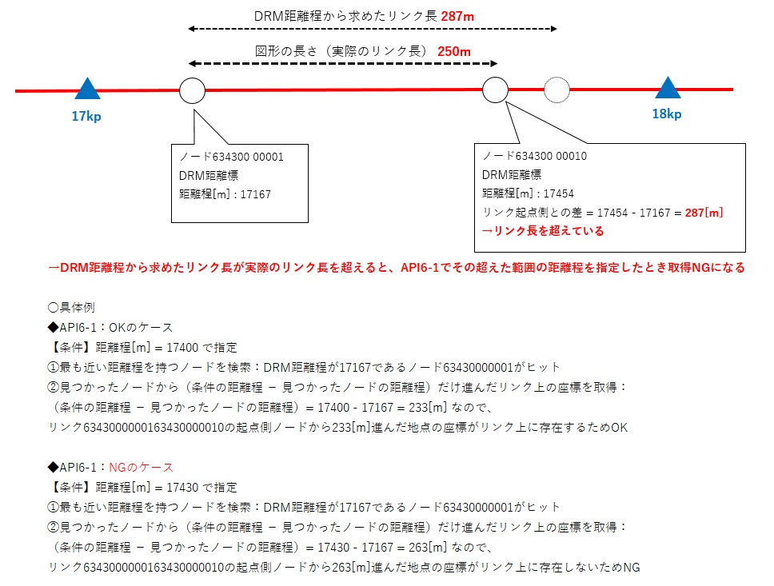

 | 同様の事象は全国の路線で散見されるため、本APIで取得NGになる場合はこの原因の可能性があることを留意されたい。

API9
...
レスポンスデータ | Name | 説明 | 型 | 必須 | 備考 | 形式 | 補足
 | geo_data2 | 【始点ルート】 地物情報 | string/object | 〇 | 検索結果(ルート)の地物情報 リクエストパラメーターのresponse_geodataの設定値に応じた形式 ※詳細は上記geo_data(地物情報)と同じ 始点終点までの経路が0（検索しない）の場合はnull | 〃 | －
 | point1_x3 | 【終点ルート】 緯度(X座標) | double | 〇 | 終了指定地点からの最短距離線と指定道路種別の最寄りリンクの交点緯度(X座標) 本シート下部【[始点終点までの経路]の指定内容による動作】の斜線赤● 始点終点までの経路が0（検索しない）の場合はnull | 〃 | －
 | point1_y3 | 【終点ルート】 経度(Y座標) | double | 〇 | 終了指定地点からの最短距離線と指定道路種別の最寄りリンクの交点経度(Y座標) 本シート下部【[始点終点までの経路]の指定内容による動作】の斜線赤● 始点終点までの経路が0（検索しない）の場合はnull | 〃 | －
 | point1_z3 | 【終点ルート】 高さ(Z座標) | double | 〇 | 終了指定地点からの最短距離線と指定道路種別の最寄りリンクの交点高さ(Z座標) 本シート下部【[始点終点までの経路]の指定内容による動作】の斜線赤● 始点終点までの経路が0（検索しない）の場合はnull | 〃 | －
 | point2_x3 | 【終点ルート】 緯度(X座標) | double | 〇 | 終了指定地点からの最短距離線と全てのリンクに於ける最寄りリンクの交点緯度(X座標) 本シート下部【[始点終点までの経路]の指定内容による動作】の斜線緑● 始点終点までの経路が0（検索しない）の場合はnull | 〃 | －
 | point2_y3 | 【終点ルート】 経度(Y座標) | double | 〇 | 終了指定地点からの最短距離線と全てのリンクに於ける最寄りリンクの交点経度(Y座標) 本シート下部【[始点終点までの経路]の指定内容による動作】の斜線緑● 始点終点までの経路が0（検索しない）の場合はnull | 〃 | －
 | point2_z3 | 【終点ルート】 高さ(Z座標) | double | 〇 | 終了指定地点からの最短距離線と全てのリンクに於ける最寄りリンクの交点高さ(Z座標) 本シート下部【[始点終点までの経路]の指定内容による動作】の斜線緑● 始点終点までの経路が0（検索しない）の場合はnull | 〃 | －
 | pid_list3 | 【終点ルート】 パーマネントIDリスト | string | 〇 | 検索結果(ルート)のパーマネントID(カンマ区切り) パーマネントIDリストのうち、最初と最後のパーマネントIDの後に分断位置の座標情報を付加する（座標系はEPSG:4326固定） 始点終点までの経路が0（検索しない）の場合は空文字 本シート下部【途中位置座標情報】参照 | 〃 | －
 | geo_data3 | 【終点ルート】 地物情報 | string/object | 〇 | 検索結果(ルート)の地物情報 リクエストパラメーターのresponse_geodataの設定値に応じた形式 ※詳細は上記geo_data(地物情報)と同じ 始点終点までの経路が0（検索しない）の場合はnull | 〃 | －

<レスポンスイメージ>
・下図のオレンジ色の矢印線が返却されるgeo_dataのイメージ
・geo_dataに含まれる（リンクの）位置情報（coordinates）は、開始地点から終了地点に向かうよう設定する

開始指定地点の
クリック位置
終了指定地点の
クリック位置

0
3
2
4

属性は、リンク番号と、パーマネントIDのみ

1

<search_type(検索方法)の概要>
・0：地方区切り 検索データを地方で区切り、絞り込んでからルート検索を行う。
・1：全国 全国データをそのまま、ルート検索を行う。

北海道地方
1：北海道
中部地方
15：新潟県
16：富山県
17：石川県
18：福井県
19：山梨県
20：長野県
21：岐阜県
22：静岡県
23：愛知県
中国地方
31：鳥取県
32：島根県
33：岡山県
34：広島県
35：山口県
九州地方
40：福岡県
41：佐賀県
42：長崎県
43：熊本県
44：大分県
45：宮崎県
46：鹿児島県
地方区切りの例：
・開始指定地点のクリック位置が大阪府
・終了指定地点のクリック位置が東京都 の場合
関東地方～近畿地方間でルートになる可能性のある地方
（東北,関東,中部,近畿,中国）を検索対象にする。

東北地方
2：青森県
3：岩手県
4：宮城県
5：秋田県
6：山形県
7：福島県

四国地方
36：徳島県
37：香川県
38：愛媛県
39：高知県

沖縄地方
47：沖縄県

関東地方
8：茨城県
9：栃木県
10：群馬県
11：埼玉県
12：千葉県
13：東京都
14：神奈川県
近畿地方
24：三重県
25：滋賀県
26：京都府
27：大阪府
28：兵庫県
29：奈良県
30：和歌山県

※数字は都道府県コード

【Ph9対応（開始地点・終了地点が同一リンク上の場合の考え方）】

ノード | リンク | 交通規制コード（一方通行）の向き
S
E

開始地点 | 終了地点 | 抽出ルート | 同一リンクで複数抽出されるリンク

①リンクが一方通行ではない場合
S
E
 |  |  |  |  | 1リンクのみ抽出

②リンクが一方通行で、始点から終点に向かえる場合
S
E
 |  |  |  |  | 1リンクのみ抽出

③リンクが一方通行で、始点から終点に向かえない場合
E
S
 |  |  |  |  | 開始地点から終了地点までのリンクを抽出
 |  |  |  |  | ※開始地点と終了地点のリンク（左図桃色線）は同一リンクだが、
 |  |  |  |  | 繋がっていないため結果は複数抽出される

【途中位置座標情報】 | Ph10対応
S
E

ノード | リンク | 開始地点 | 終了地点
S
E

P-ID：5********1.00000
P-ID：5********2.00000
P-ID：5********3.00000
パーマネントIDリスト(pid_list) 例:
5********1.00000+<start=36.338607|140.544481><end=36.338537|140.544431>,5********2.00000,5********3.00000+<start=36.339718|140.544329><end=36.339648|140.544279>
「P-ID：5********1.00000」の途中から開始するため、「+<start={リンク開始座標X}|{リンク開始座標Y}><end={リンク終了座標X}|{リンク終了座標Y}>」を付加する。
「P-ID：5********3.00000」の途中で終了するため、「+<start={リンク開始座標X}|{リンク開始座標Y}><end={リンク終了座標X}|{リンク終了座標Y}>」を付加する。
※この座標情報の座標系はEPSG:4326固定

【[始点終点までの経路]の指定内容による動作】

API18
...
【リンクの抽出方法】

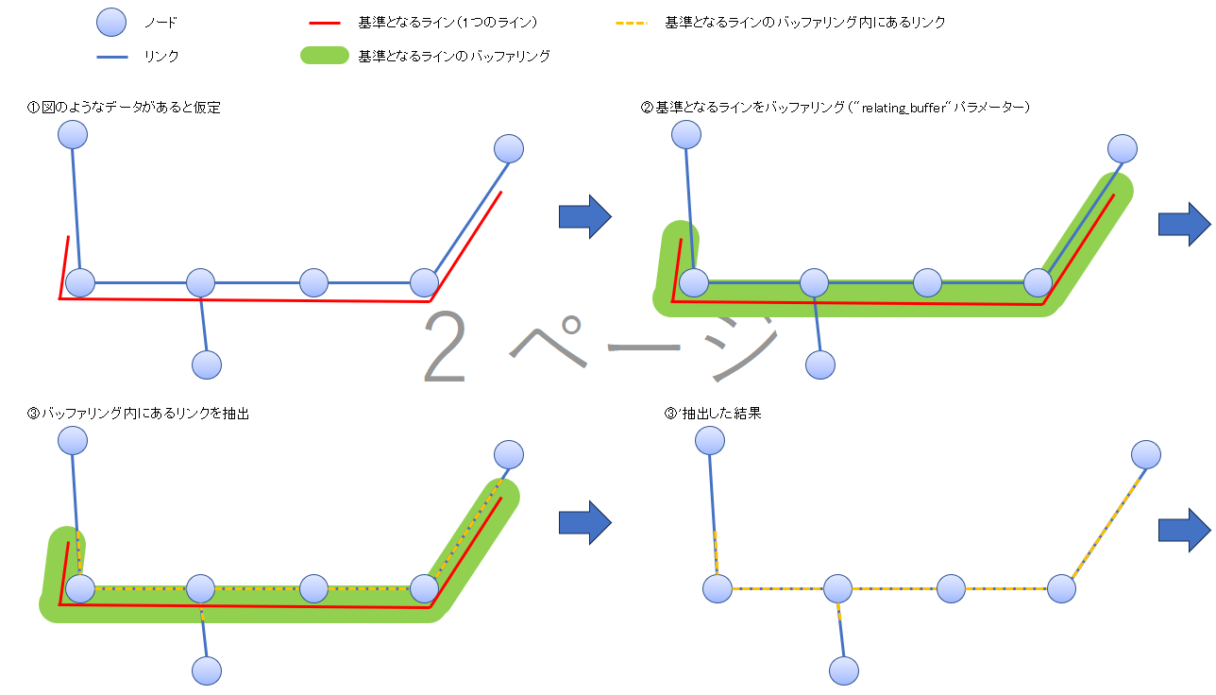
...

API23-1
...
リクエストパラメーター | Name | 説明 | 型 | 必須 | 備考
 | node_pid1 | ノードパーマネントID | string | 〇 | 先頭1桁目が4または6
 | node_pid2 | ノードパーマネントID | string | 〇 | 先頭1桁目が4または6

レスポンスデータ | Name | 説明 | 型 | 必須 | 備考 | 形式 | 補足
 | status | ステータス | integer | 〇 | ステータス -1：複数リンク取得エラー 0：該当データなし 1：該当データあり | JSON | －
 | link_pid | リンクパーマネントID | string | 〇 | 2点のノードを両端に持つリンクのパーマネントID | 〃 | －

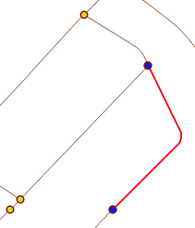
指定するノードパーマネントID【6400051003.00000】
指定するノードパーマネントID【6400050871.00000】
返却されるリンクパーマネントID【7400075413.00000】
指定するノードパーマネントIDの先頭が「4」の場合：
基本道路からリンクパーマネントIDを返却
指定するノードパーマネントIDの先頭が「6」の場合：
全道路からリンクパーマネントIDを返却
※左記の場合は全道路から返却となる
2点のノードパーマネントIDを指定し、2点を両端に持つリンクのパーマネントIDを取得する。
返却データイメージ
status:1
link_pid:7400075413.00000
パーマネントIDは数値として判定する：（例）6400051003.00000＝6400051003.0

API23-2
...
レスポンス | HTTPステータス |  | 意味
 | 500 | Internal Server Error | サーバー内部でエラーが発生しました。

リクエストパラメーター | Name | 説明 | 型 | 必須 | 備考
 | link_pid | リンクパーマネントID | string | 〇 | 先頭1桁目が5または7

レスポンスデータ | Name | 説明 | 型 | 必須 | 備考 | 形式 | 補足
 | status | ステータス | integer | 〇 | ステータス 0：該当データなし 1：該当データあり | JSON | －
 | node_pid_list[] | ノードパーマネントID | string | 〇 | リンクの両端のノードのパーマネントID配列 | 〃 | －

返却されるノードパーマネントID【6400051003.00000】
返却されるノードパーマネントID【6400050871.00000】
指定するリンクパーマネントID【7400075413.00000】
指定するリンクパーマネントIDの先頭が「5」の場合：
基本道路からノードパーマネントIDを返却
指定するリンクパーマネントIDの先頭が「7」の場合：
全道路からノードパーマネントIDを返却
※左記の場合は全道路から返却となる
リンクパーマネントIDを指定し、両端のノードのパーマネントIDを取得する。
返却データイメージ
status:1
node_pid_list:["6400050871.00000","6400051003.00000"]
パーマネントIDは数値として判定する：（例）7400075413.00000＝7400075413.0

API23-3
...
リクエストパラメーター | Name | 説明 | 型 | 必須 | 備考
 | node_pid | ノードパーマネントID | string | 〇 | 先頭1桁目が4または6
 | get_data_type | 取得区分 | integer | － | 取得するデータの種類 0：ノード+リンク 1：ノード 2：リンク 未指定の場合：ノード+リンク

レスポンスデータ | Name | 説明 | 型 | 必須 | 備考 | 形式 | 補足
 | status | ステータス | integer | 〇 | ステータス 0：該当データなし 1：該当データあり | JSON | －
 | pid_list[] | パーマネントIDリスト | string | 〇 | パーマネントIDの連想配列 | 〃 | －
 | node_pid | ノードパーマネントID | string | － | ノードから発するリンクの対向するノードのパーマネントID配列 | 〃 | －
 | link_pid | リンクパーマネントID | string | － | ノードから発するリンクのパーマネントID配列 | 〃 | －

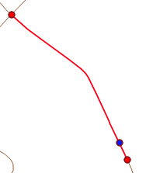
返却されるリンクパーマネントID【7400091244.00000】
返却されるリンクパーマネントID【7400091331.00000】
指定するノードパーマネントID【6400061872.00000】
指定するノードパーマネントIDの先頭が「4」の場合：
基本道路からリンクパーマネントIDを返却
指定するノードパーマネントIDの先頭が「6」の場合：
全道路からリンクパーマネントIDを返却
※左記の場合は全道路から返却となる
ノードパーマネントIDを指定し、そこから発するすべてのリンクのパーマネントIDと、各リンクの対向ノードのパーマネントIDを取得する。
返却データイメージ（取得区分：0）
status:1
pid_list:
{"node_pid":"6400061445.00000","link_pid":"7400091244.00000"},
{"node_pid":"6400061936.00000","link_pid":"7400091331.00000"}
返却されるノードパーマネントID【6400061445.00000】
返却されるノードパーマネントID【6400061936.00000】
このリンクの対向ノード
このリンクの対向ノード
返却データイメージ（取得区分：2）
status:1
pid_list:
{"link_pid":"7400091244.00000"},
{"link_pid":"7400091331.00000"}
返却データイメージ（取得区分：1）
status:1
pid_list:
{"node_pid":"6400061445.00000"},
{"node_pid":"6400061936.00000"}
パーマネントIDは数値として判定する：（例）6400061872.00000＝6400061872.0

API25
...
[パラメーターによる住所抽出方法]
 | ● ：線を構成する点 | ● ：始点側検索範囲の端点
 | ：点を繋いだ線 | ● ：終点側検索範囲の端点
 | ：左右の検索範囲（システムパラメーター値） | ①②…：住所ポリゴン
 |  | ：抽出対象住所ポリゴン

 | ■抽出基準となる図形での検索 | ■始点及び終点座標指定での検索
 | 始点側の住所取得位置：1（左側） | 始点側の住所取得位置：0（右側）
 | 終点側の住所取得位置：1（左側） | 終点側の住所取得位置：1（左側）
 | →始点側：①、終点側：⑤の住所情報を返却 | →始点側：①、終点側：⑥の住所情報を返却
1
2
3
4
5
1点目
5点目
1
2
3
4
6
5
1点目
2点目

 | 住所検索の優先度は、始点及び終点に於いて
 | 重なっている住所ポリゴン＞左右の検索範囲に触れる住所ポリゴンのうち近いもの

